Дефект Гуламжанов
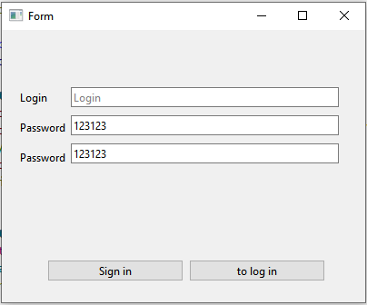
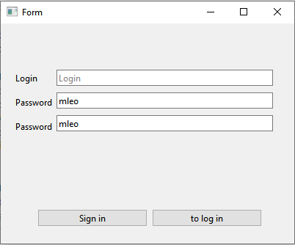
Название | Окно регистрации
№ дефекта |  | № тест-кейса | P03, P04
Проект | ABESS-Project | Компонент | Регистрация
Статус | Closed | Номер версии | от 06.06.2023
Важность: | Minor | Приоритет: | Low
Назначен на |  | Автор | Гуламжанов
Описание | Шаги воспроизведения 1 Запустить приложение 2 Нажать кнопку регистрации Ожидаемый результат: Отсутствие регистрации. Наблюдаемый результат: Нет регистрации, ничего не выводится.
Вложения | Скриншоты с окна регистрации

